상품제안서
에코키트 제로웨이스트 생활 3종세트 | 상품코드: S47850

 |  |  |  |  |  |  | 02-713-8555 | www.synergygift.co.kr
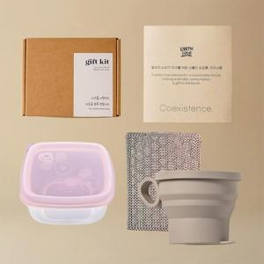

【상세/제작정보】

【인쇄/포장옵션】 | 스티커 / 포장불가능

【공급단가】 | 수량 | 10~ | 50~ | 100~ | 300~ | 500~
*VAT별도 | 단가 | 53,530원 | 51,460원 | 48,550원 | 47,310원 | 46,060원

【상품 URL】 | https://www.synergygift.co.kr:443/src/goods_detail.php?gdno=47850

